Hoja1
PROBLEMA 1
1) Variables de decisión: |  |  | 2) Restricciones |  |  | 3) Función objetivo
Sea "x" la cantidad de jugo a producir |  |  | a) Cantidad de cajas a producir de jugo: | x <= 2000 |  | Maximizar ganancias
Sea "y" la cantidad de pasta a producir |  |  | b) Cantidad de cajas a producir de pasta: | y <= 6000
 |  |  | c) No negatividad: | x >= 0; y >= 0 |  | z (MAX) = | 16.32X + 8.44Y
 |  |  | d) Libras de tomate: | 24x + (1/3)24y = 60000
 |  |  |  |  |  | Ingresos: | 18x + 9y
 |  |  |  |  |  | Egresos: | -1.68X-0.56Y

PROBLEMA 2
1) Variables de decisión: |  |  | 2) Restricciones |  |  | 3) Función objetivo
Sea "x" la cantidad de alfombras de tipo A a producir |  |  | a) Hilo de seda: | x + 2y <= 500 |  | z (MAX) = | 2000x + 3000y
Sea "y" la cantidad de alfombras de tipo B a producir |  |  | b) Hilo de plata: | 2x + y <= 400
 |  |  | c) Hilo de oro: | y <= 225
 |  |  | d) No negatividad: | x >= 0; y >= 0

 |  |  |  | Datos
 |  |  |  | Variables | H. de Seda | H. de Plata | H. de Oro | Ganancias
 |  |  |  | X | 1 | 2 |  | 2000
 |  |  |  | Y | 2 | 1 | 1 | 3000
 |  |  |  |  | 500 | 400 | 225

PROBLEMA 3
Objetivo | Maximizar la productividad
 |  |  | 2) Restricciones
1) Variables de decisión |  |  | a) Presupuesto | 20x + 30y <= 600 |  | 2) Función objetivo
Sea "x" el número de Hardware comprado |  |  | b) Máximo de Hardware | x <= 8 |  | Z (MAX) = | 5x + 10y
Sea "y" el número de Software comprado |  |  | c) Máximo de Software | y <= 10
 |  |  | d) Mínimo de Hardware | x >= 1
 |  |  | e) Mínimo de Software | y >= 2
Respuesta: | Es un problema con región:
 | Totalmente acotada
 |  |  |  | Datos
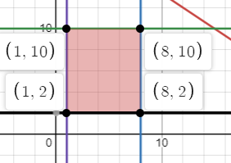
 |  |  |  | Variables | Costos | Mínimo | Máximo | Mejora
 |  |  |  | X | 20 | 1 | 8 | 5
 |  |  |  | Y | 30 | 2 | 10 | 10
 |  |  |  | Total | 600

 |  |  |  | Análisis de opciones
 |  |  |  | Opciones | X | Y | Z (MAX)
 |  |  |  | 1 | 1 | 10 | 105
 |  |  |  | 2 | 8 | 10 | 140
 |  |  |  | 3 | 1 | 2 | 25
 | Link: |  |  | 4 | 8 | 2 | 60
 | https://www.desmos.com/calculator/q4pgivmhkj

 |  |  |  | Solución: |  | Para obtener el mayor incremento de productividad (140pts) se deben de comprar 8 unidades de Hardware y 10 de Software.

PROBLEMA 4
Objetivo | Minimizar los costos
 |  |  | 2) Restricciones |  |  | 3) Función objetivo
1) Variables de decisión |  |  | a) Límite de llamadas | x >= y |  | z (MIN) = | 2x + 5y
Sea "x" el número de llamadas a realizar en la mañana |  |  | b) Llamadas de las esposas | 0.3x + 0.3y >= 150
Sea "y" el número de llamadas a realizar en la tarde |  |  | c) Llamadas de los esposos | 0.1x + 0.3y >= 120
 |  |  | d) Llamadas de los solteros | 0.1x + 0.15y >= 100
 |  |  | e) Llamadas de las solteras | 0.1x + 0.2y >= 110
 |  |  |  |  |  |  |  |  |  |  | Costos
 |  |  |  | Datos |  |  |  |  |  |  | x | $2.00
 |  |  |  | Variables | Esposas | Esposos | Solteros | Solteras |  |  | y | $5.00
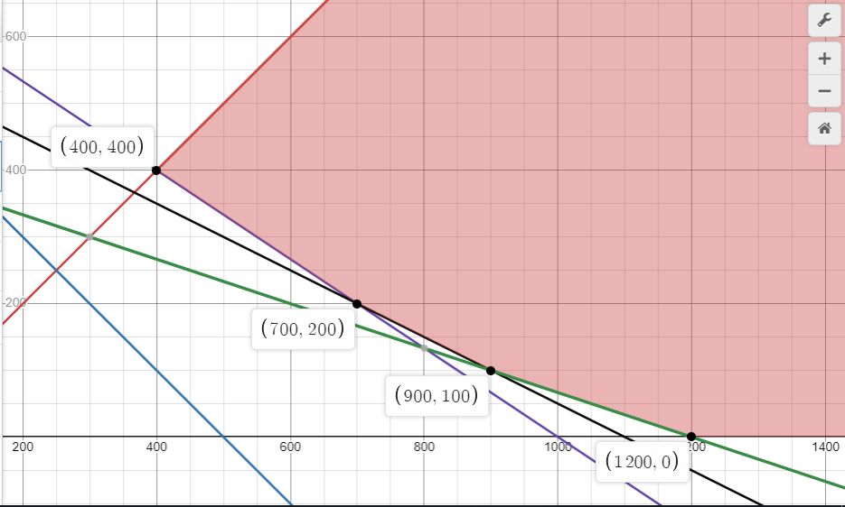
 |  |  |  | X | 0.3 | 0.1 | 0.1 | 0.1
 |  |  |  | Y | 0.3 | 0.3 | 0.15 | 0.2
 |  |  |  |  | 150 | 120 | 100 | 110 | Límite de llamadas

 |  |  |  | Análisis de opciones
 |  |  |  | Opciones | X | Y | Z (MIN)
 |  |  |  | 1 | 400 | 400 | 2800
 |  |  |  | 2 | 700 | 200 | 2400
 |  |  |  | 3 | 900 | 100 | 2300
 |  |  |  | 4 | 1200 | 0 | 2400

 |  |  |  | Solución: |  | Para obtener los menores costos ($2300.00), se deben realizar 900 llamadas por la mañana, y 100 por la tarde.
 | Link:
 | https://www.desmos.com/calculator/wewnkf8lek

PROBLEMA 5

Objetivo | Maximizar ganancias

1) Variables de decisión |  |  |  | 2) Restriccion |  |  |  |  | 3) Función objetivo
 |  |  |  | a) Producción de Cerveza 3 | X3 <= 20 |  |  |  | z (MAX) = | 50X1 + 20X2 + 25X3
Xi | Donde | i = Cerveza a producir (i = 1,2,3) |  | b) Tiempo de fermentación | 9x1 + 3x2 +5x3 <= 500
 |  |  |  | c) Tiempo de maduración | 5x1 + 4x2 <= 350
 |  |  |  | d) Tiempo de llenado | 3x1 + 3x3 <= 150

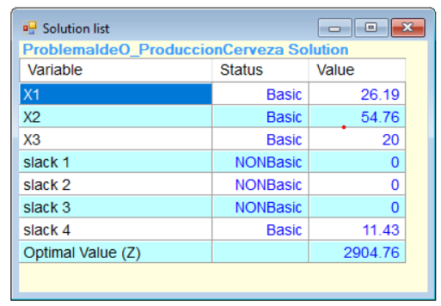
 |  |  |  |  |  |  | Datos
 | Solución en POM QM |  |  |  |  |  | Procesos | Horas
 |  |  |  |  |  |  |  | X1 | X2 | X3 | Disponible
 |  |  |  |  |  |  | Fermentación | 9 | 3 | 5 | 500
 |  |  |  |  |  |  | Maduración | 5 | 4 | 0 | 350
 |  |  |  |  |  |  | Llenado | 3 | 0 | 3 | 150
 |  |  |  |  |  |  | Ganancias | C$50.00 | C$20.00 | C$25.00
 |  |  |  |  |  |  |  |  |  | Máximo de 20

 |  |  |  |  |  | Solución |  | Para obtener las máximas ganancias para la empresa, se deben producir 26 unidades de la primera cerveza, 54 de la segunda, y las 20 de la tercera.

PROBLEMA 6

Notas | Precio de ventas |  | Objetivo
 | Tiempo de fabricación |  | Maximizar ganancias
 | Restricciones de material de empaque
 | Costo de producción |  | 1) Variables de decisión |  |  |  | Datos
 | Costo de compra |  |  |  |  |  | Recursos | Tubos |  |  |  |  |  | Límite
 |  |  | Xij | Donde | i = Tipo de tubo (i = A, B, C) |  |  | XA1 | XA2 | XB1 | XB2 | XC1 | XC2
 |  |  |  |  |  |  | Tiempos de máq. | 0.5 |  | 0.45 |  | 0.6 |  | 2400
 |  |  |  |  | j = producir (1), comprar (2) (j = 1, 2) |  | Materia prima | 1 |  | 1 |  | 1 |  | 5500
 |  |  |  |  |  |  | Ganancias | C$7.00 | C$4.00 | C$8.00 | C$6.00 | C$5.00 | C$2.00
 |  |  |  |  |  |  | Demanda | 2000 |  | 4000 |  | 5000

 |  |  | 2) Función objetivo
 |  |  | Z (MAX) = | 7XA1 + 4XA2 + 8XB1 + 6XB2 + 5XC1 + 2XC2 |  |  | Solución en POM QM
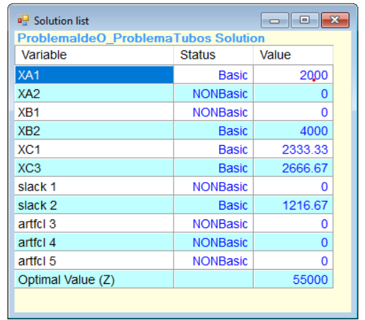

 |  |  | 3) Restricciones
 |  |  | a) Materia prima | XA1 + XB1 + XC1 <= 5500
 |  |  | b) Tiempo en máquina | 0.5XA1 + 0.45XB1 +0.6XC1 <= 2400
 |  |  | c) Demanda Tubo A | XA1 + XA2 = 2000
 |  |  | d) Demanda Tubo B | XB1 + XB2 = 4000
 |  |  | e) Demanda Tubo C | XC1 + XC2 = 5000

 |  |  | Solución | Para poder producir las mayores ganancias, necesitamos producir 2000 unidades del tubo A. Luego, importar 4000 unidades del tubo B, y por último, producir 2333 unidades del tubo C, además de importar 2666 unidades del mismo.

